帳票_エクセル
帳票レイアウト |  |  |  | システム名 |  |  |  | (仮)Works |  |  | 作成者 |  | 修正者
 |  |  |  | サブシステム名 |  |  |  |  |  |  | 作成日 |  | 修正日
ヘッダ１部
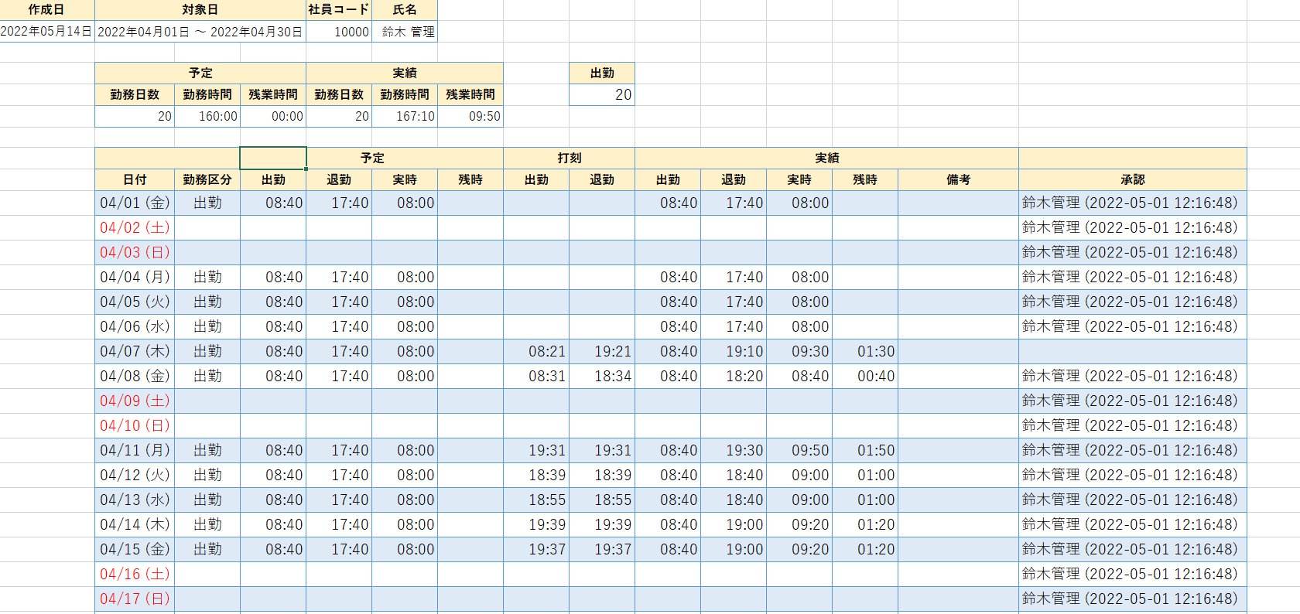

ヘッダ２部
ヘッダ３部

明細部

帳票出力項目一覧 |  |  |  | システム名 |  |  |  | (仮)Works |  |  | 作成者 |  | 修正者
 |  |  |  | サブシステム名 |  |  |  |  |  |  | 作成日 |  | 修正日

No | 項目名 |  | フォント |  |  | 表示属性 |  |  |  | 編集様式
 |  |  | 種類 |  | サイズ | 文字詰 | 表示桁数 | 内部桁数 | フォーマット | 出力編集 |  | 参照エンティティ |  | 参照カラム
 | 【ヘッダ部１】
1 |  | 作成日 | Yu Gothic |  | - | 右詰 | 11 | 11 | YYYY年MM月DD日 | 出力時のシステム日時を使用
2 |  | 対象日 | Yu Gothic |  | - | 右詰 | 23 | 23 | YYYY年MM月DD日～YYYY年MM月DD日 | 年月 + '01' ～ 年月 + 末日 |  |  |  | 画面に表示された年月
3 |  | 社員コード | Yu Gothic |  | - | 右詰 | 5 | 5 | 数字(ZZZZ9) |  |  | ユーザー情報 |  | 社員コード
4 |  | 氏名 | Yu Gothic |  | - | 右詰 | - | - | 文字列 | 姓 + 名を結合 |  | ユーザー情報 |  | 姓,名
 | 【ヘッダ部２】
5 |  | 予定.勤務日数 | Yu Gothic |  | - | 右詰 | 2 | 2 | 数字(Z9) | 明細部の出勤予定日を集計する |  | 勤怠情報
6 |  | 予定.勤務時間 | Yu Gothic |  | - | 右詰 | 6 | 6 | 数字(ZZZ：Z9) | 明細部の予定.実時を集計する |  | 勤怠情報
7 |  | 予定.残業時間 | Yu Gothic |  | - | 右詰 | 6 | 6 | 数字(ZZZ：Z9) | 明細部の予定.残時を集計する |  | 勤怠情報
8 |  | 実績.勤務日数 | Yu Gothic |  | - | 右詰 | 2 | 2 | 数字(Z9) | 明細部の出勤実績日を集計する |  | 勤怠情報
9 |  | 実績.勤務時間 | Yu Gothic |  | - | 右詰 | 6 | 6 | 数字(ZZZ：Z9) | 明細部の実績.実時を集計する |  | 勤怠情報
10 |  | 実績.残業時間 | Yu Gothic |  | - | 右詰 | 6 | 6 | 数字(ZZZ：Z9) | 明細部の実績.残時を集計する |  | 勤怠情報
 | 【ヘッダ部３】
11 |  | 勤務区分 | Yu Gothic |  | - | 右詰 | - | - | 文字列 | 明細部の勤務区分毎に集計する
 | 【明細部】
12 |  | 日付 | Yu Gothic |  | - | 右詰 | 9 | 9 | MM/DD (E) |  |  | 勤怠情報 |  | 年月日
13 |  | 勤務区分 | Yu Gothic |  | - | 右詰 | - | - | 文字列 | マスタコードから勤務区分コードと一致する名称を取得する |  | 勤怠情報 |  | 勤務コード
14 |  | 予定.出勤 | Yu Gothic |  | - | 右詰 | 5 | 5 | 数字(ZZ：Z9) | H:m:s → H:mに変換する |  | 勤怠情報 |  | 予定出勤時間
15 |  | 予定.退勤 | Yu Gothic |  | - | 右詰 | 5 | 5 | 数字(ZZ：Z9) | H:m:s → H:mに変換する |  | 勤怠情報 |  | 予定退勤時間
16 |  | 予定.実時 | Yu Gothic |  | - | 右詰 | 5 | 5 | 数字(ZZ：Z9) | 実働時間計算SQLで算出 H:m:s → H:mに変換する |  | 勤怠情報
17 |  | 予定.残時 | Yu Gothic |  | - | 右詰 | 5 | 5 | 数字(ZZ：Z9) | 残業時間計算SQLで算出 H:m:s → H:mに変換する |  | 勤怠情報
18 |  | 打刻.出勤 | Yu Gothic |  | - | 右詰 | 5 | 5 | 数字(ZZ：Z9) | H:m:s → H:mに変換する |  | 勤怠情報 |  | 打刻出勤時間
19 |  | 打刻.退勤 | Yu Gothic |  | - | 右詰 | 5 | 5 | 数字(ZZ：Z9) | H:m:s → H:mに変換する |  | 勤怠情報 |  | 打刻退勤時間
20 |  | 実績.出勤 | Yu Gothic |  | - | 右詰 | 5 | 5 | 数字(ZZ：Z9) | H:m:s → H:mに変換する |  | 勤怠情報 |  | 予定出勤時間
21 |  | 実績.退勤 | Yu Gothic |  | - | 右詰 | 5 | 5 | 数字(ZZ：Z9) | H:m:s → H:mに変換する |  | 勤怠情報 |  | 予定出勤時間
22 |  | 実績.実時 | Yu Gothic |  | - | 右詰 | 5 | 5 | 数字(ZZ：Z9) | 実働時間計算SQLで算出 H:m:s → H:mに変換する |  | 勤怠情報
23 |  | 実績.残時 | Yu Gothic |  | - | 右詰 | 5 | 5 | 数字(ZZ：Z9) | 残業時間計算SQLで算出 H:m:s → H:mに変換する |  | 勤怠情報
24 |  | 備考 | Yu Gothic |  | - | 右詰 | - | - | 文字列 |  |  | 勤怠情報 |  | 備考
25 |  | 承認 | Yu Gothic |  | - | 右詰 | - | - | 文字列 + 数字(YYYY-MM-DD H:m:s) | 承認者名と承認時刻を結合する |  | 勤怠情報 |  | 承認ユーザコード,承認スタンプ

帳票_PDF
帳票レイアウト |  |  |  | システム名 |  |  |  | (仮)Works |  |  | 作成者 |  | 修正者
 |  |  |  | サブシステム名 |  |  |  |  |  |  | 作成日 |  | 修正日

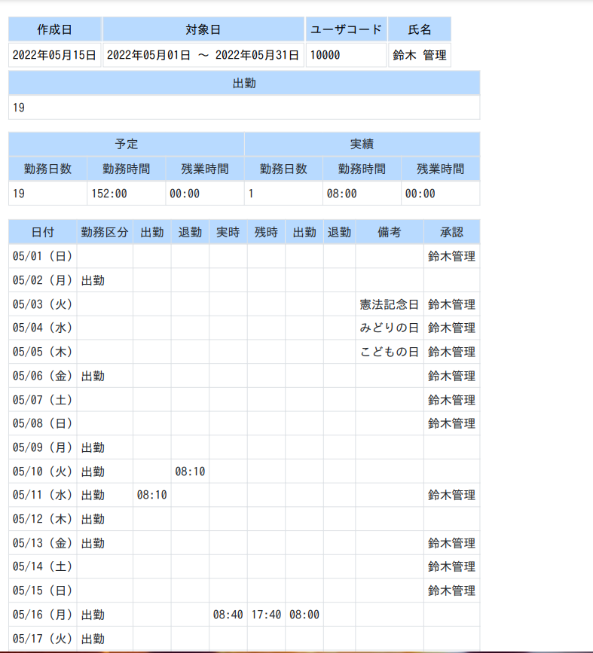

帳票出力項目一覧 |  |  |  | システム名 |  |  |  | (仮)Works |  |  | 作成者 |  | 修正者
 |  |  |  | サブシステム名 |  |  |  |  |  |  | 作成日 |  | 修正日

No | 項目名 |  | フォント |  |  | 表示属性 |  |  |  | 編集様式
 |  |  | 種類 |  | サイズ | 文字詰 | 表示桁数 | 内部桁数 | フォーマット | 出力編集 |  | 参照エンティティ |  | 参照カラム
 | 【ヘッダ部１】
1 |  | 作成日 | Yu Gothic |  | - | 右詰 | 11 | 11 | YYYY年MM月DD日 | 出力時のシステム日時を使用
2 |  | 対象日 | Yu Gothic |  | - | 右詰 | 23 | 23 | YYYY年MM月DD日～YYYY年MM月DD日 | 年月 + '01' ～ 年月 + 末日 |  |  |  | 画面に表示された年月
3 |  | 社員コード | Yu Gothic |  | - | 右詰 | 5 | 5 | 数字(ZZZZ9) |  |  | ユーザー情報 |  | 社員コード
4 |  | 氏名 | Yu Gothic |  | - | 右詰 | - | - | 文字列 | 姓 + 名を結合 |  | ユーザー情報 |  | 姓,名
 | 【ヘッダ部２】
5 |  | 予定.勤務日数 | Yu Gothic |  | - | 右詰 | 2 | 2 | 数字(Z9) | 明細部の出勤予定日を集計する |  | 勤怠情報
6 |  | 予定.勤務時間 | Yu Gothic |  | - | 右詰 | 6 | 6 | 数字(ZZZ：Z9) | 明細部の予定.実時を集計する |  | 勤怠情報
7 |  | 予定.残業時間 | Yu Gothic |  | - | 右詰 | 6 | 6 | 数字(ZZZ：Z9) | 明細部の予定.残時を集計する |  | 勤怠情報
8 |  | 実績.勤務日数 | Yu Gothic |  | - | 右詰 | 2 | 2 | 数字(Z9) | 明細部の出勤実績日を集計する |  | 勤怠情報
9 |  | 実績.勤務時間 | Yu Gothic |  | - | 右詰 | 6 | 6 | 数字(ZZZ：Z9) | 明細部の実績.実時を集計する |  | 勤怠情報
10 |  | 実績.残業時間 | Yu Gothic |  | - | 右詰 | 6 | 6 | 数字(ZZZ：Z9) | 明細部の実績.残時を集計する |  | 勤怠情報
 | 【ヘッダ部３】
11 |  | 勤務区分 | Yu Gothic |  | - | 右詰 | - | - | 文字列 | 明細部の勤務区分毎に集計する
 | 【明細部】
12 |  | 日付 | Yu Gothic |  | - | 右詰 | 9 | 9 | MM/DD (E) |  |  | 勤怠情報 |  | 年月日
13 |  | 勤務区分 | Yu Gothic |  | - | 右詰 | - | - | 文字列 | マスタコードから勤務区分コードと一致する名称を取得する |  | 勤怠情報 |  | 勤務コード
14 |  | 予定.出勤 | Yu Gothic |  | - | 右詰 | 5 | 5 | 数字(ZZ：Z9) | H:m:s → H:mに変換する |  | 勤怠情報 |  | 予定出勤時間
15 |  | 予定.退勤 | Yu Gothic |  | - | 右詰 | 5 | 5 | 数字(ZZ：Z9) | H:m:s → H:mに変換する |  | 勤怠情報 |  | 予定退勤時間
16 |  | 予定.実時 | Yu Gothic |  | - | 右詰 | 5 | 5 | 数字(ZZ：Z9) | 実働時間計算SQLで算出 H:m:s → H:mに変換する |  | 勤怠情報
17 |  | 予定.残時 | Yu Gothic |  | - | 右詰 | 5 | 5 | 数字(ZZ：Z9) | 残業時間計算SQLで算出 H:m:s → H:mに変換する |  | 勤怠情報
18 |  | 打刻.出勤 | Yu Gothic |  | - | 右詰 | 5 | 5 | 数字(ZZ：Z9) | H:m:s → H:mに変換する |  | 勤怠情報 |  | 打刻出勤時間
19 |  | 打刻.退勤 | Yu Gothic |  | - | 右詰 | 5 | 5 | 数字(ZZ：Z9) | H:m:s → H:mに変換する |  | 勤怠情報 |  | 打刻退勤時間
20 |  | 実績.出勤 | Yu Gothic |  | - | 右詰 | 5 | 5 | 数字(ZZ：Z9) | H:m:s → H:mに変換する |  | 勤怠情報 |  | 予定出勤時間
21 |  | 実績.退勤 | Yu Gothic |  | - | 右詰 | 5 | 5 | 数字(ZZ：Z9) | H:m:s → H:mに変換する |  | 勤怠情報 |  | 予定出勤時間
22 |  | 実績.実時 | Yu Gothic |  | - | 右詰 | 5 | 5 | 数字(ZZ：Z9) | 実働時間計算SQLで算出 H:m:s → H:mに変換する |  | 勤怠情報
23 |  | 実績.残時 | Yu Gothic |  | - | 右詰 | 5 | 5 | 数字(ZZ：Z9) | 残業時間計算SQLで算出 H:m:s → H:mに変換する |  | 勤怠情報
24 |  | 備考 | Yu Gothic |  | - | 右詰 | - | - | 文字列 |  |  | 勤怠情報 |  | 備考
25 |  | 承認 | Yu Gothic |  | - | 右詰 | - | - | 文字列 + 数字(YYYY-MM-DD H:m:s) | 承認者名と承認時刻を結合する |  | 勤怠情報 |  | 承認ユーザコード,承認スタンプ

